1972021_Chi phí theo giai đoạn
 | Đơn giá theo giờ GĐ1 từ 11/6/2021 : tròn tháng 30 ngày
STT | Hạng mục | Số lượng nhân viên | Số giờ | Đơn giá | Thành tiền
1 | Nhân viên (30 ngày x 9 giờ/ngày) | 5 | 270 | 36,496 | 49,269,600
2 | Giám sát (30 ngày/30 ngày) | 1 |  |  | 12,638,000
3 | Chi phí hóa chất CCDC (30% x full) |  |  |  | 2,430,000
4 | Chi phí máy móc (100% x full) |  |  |  | 7,960,000
5 | Phí quản lý, lợi nhuận 15% |  |  |  | 10,844,640
 | Tổng |  |  |  | 83,142,240
 | Đơn giá theo giờ GĐ1 từ 11/6/2021-30/6/2021: 20 ngày
STT | Hạng mục | Số lượng nhân viên | Số giờ | Đơn giá | Thành tiền
1 | Nhân viên (20 ngày x 9 giờ/ngày) | 5 | 180 | 36,496 | 32,846,400
2 | Giám sát (20 ngày/30 ngày) | 1 |  | 12,638,000 | 8,425,333
3 | Chi phí hóa chất CCDC (20 ngày) |  |  |  | 1,620,000
4 | Chi phí máy móc (20 ngày) |  |  | 7,960,000 | 5,306,667
5 | Phí quản lý, lợi nhuận 15% |  |  |  | 7,229,760
 | Tổng |  |  |  | 55,428,160

 | Đơn giá theo giờ GĐ từ 1/7/2021-31/7/2021: 31 ngày
STT | Hạng mục | Số lượng nhân viên | Số giờ | Đơn giá | Thành tiền
I. Giai đoạn từ 1/7- 4/7
1 | Nhân viên (4 ngày x 9 giờ/ngày) | 5 | 36 | 36,496 | 6,569,280
2 | Giám sát (4 ngày x 9 giờ/ngày) | 1 | 36 | 45,297 | 1,630,710
3 | Chi phí hóa chất CCDC (4 ngày*30%) |  |  |  | 313,548
4 | Chi phí máy móc (4 ngày x 100%) |  |  |  | 1,027,097
 | Tổng |  |  |  | 9,540,635
II. Giai đoạn từ 5/7- 11/7
1 | Nhân viên (7 ngày x 9 giờ/ngày) | 8 | 63 | 36,496 | 18,393,984
2 | Giám sát (7 ngày x 9 giờ/ngày) | 1 | 63 | 45,297 | 2,853,742
3 | Chi phí hóa chất CCDC (7 ngày x 45%) |  |  |  | 823,065
4 | Chi phí máy móc (7 ngày x 100%) |  |  |  | 1,797,419
 | Tổng |  |  |  | 23,868,210
III. Giai đoạn từ 12/7- 31/7
1 | Nhân viên (20 ngày/31 ngày) |  |  |  | 70,636,774
2 | Giám sát (20 ngày/31 ngày) |  |  |  | 8,153,548
3 | Chi phí hóa chất CCDC (20 ngày/31 ngày) |  |  |  | 5,225,806
4 | Chi phí máy móc (20 ngày/31 ngày) |  |  |  | 5,135,484
 | Tổng |  |  |  | 89,151,613
IV. Tổng cộng
 | Tổng cộng |  |  |  | 122,560,458
 | Phí quản lý, lợi nhuận 15% |  |  |  | 18,384,069
 | Thành tiền (Chưa bao gồm VAT) |  |  |  | 140,944,526
 | Thành tiền ( gồm VAT) |  |  |  | 155,038,979

 | Đơn giá theo giờ GĐ từ 1/7/2021-31/7/2021: 31 ngày
STT | Hạng mục | Số lượng nhân viên | Số giờ | Đơn giá | Thành tiền
I. Giai đoạn từ 1/7- 4/7
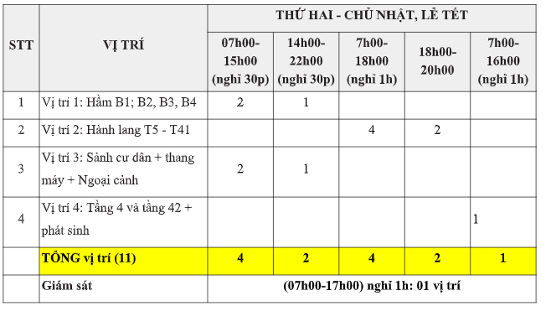
1 | Nhân viên (4 ngày x 9 giờ/ngày) | 5 | 36 | 36,496 | 6,569,280
2 | Giám sát (4 ngày x 9 giờ/ngày) | 1 | 36 | 45,297 | 1,630,710
3 | Chi phí hóa chất CCDC (4 ngày*30%) |  |  |  | 313,548
4 | Chi phí máy móc (4 ngày x 100%) |  |  |  | 1,027,097
 | Tổng |  |  |  | 9,540,635
II. Giai đoạn từ 5/7- 11/7
1 | Nhân viên (7 ngày x 9 giờ/ngày) | 8 | 63 | 36,496 | 18,393,984
2 | Giám sát (7 ngày x 9 giờ/ngày) | 1 | 63 | 45,297 | 2,853,742
3 | Chi phí hóa chất CCDC (7 ngày x 45%) |  |  |  | 823,065
4 | Chi phí máy móc (7 ngày x 100%) |  |  |  | 1,797,419
 | Tổng |  |  |  | 23,868,210
III. Giai đoạn từ 12/7- 31/7
1 | Nhân viên (20 ngày) | 11 |  | 36,496
2 | Giám sát (20 ngày) | 1 |  | 45,297 | 0
3 | Chi phí hóa chất CCDC (20 ngày) |  |  |  | 0
4 | Chi phí máy móc (20 ngày) |  |  |  | 0
 | Tổng |  |  |  | 0
IV. Tổng cộng
 | Tổng cộng |  |  |  | 33,408,845
 | Phí quản lý, lợi nhuận 15% |  |  |  | 5,011,327
 | Thành tiền (Chưa bao gồm VAT) |  |  |  | 38,420,171
 | Thành tiền ( gồm VAT) |  |  |  | 42,262,188

7June21- VSTX-4-tách
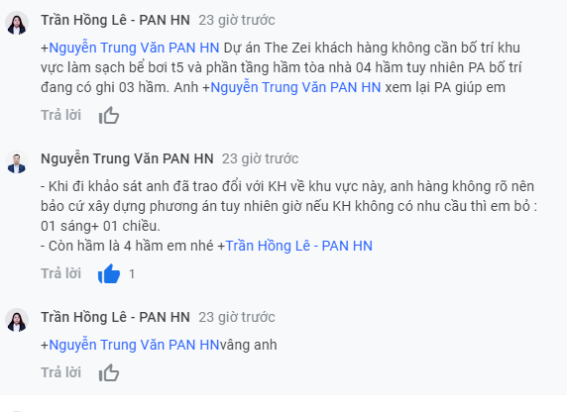
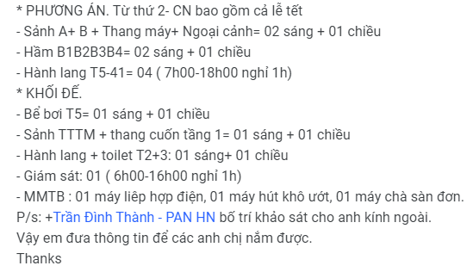
 | MẪU TÍNH GIÁ BÁN DV VỆ SINH THƯỜNG XUYÊN
 | ÁP DỤNG TỪ THÁNG 7/2014
 | Link bài đăng: https://currents.google.com/110612471982755814295/posts/Uz92aTHFaMb?fscid=z13zjtzr2vzszrdxb04cdjzpxxfvvr2ots40k.1608864450077967
 | Người khảo sát: Nguyễn Trung Văn
 | Theo nguyên tắc " Hợp đồng 01 năm, báo giá theo tháng"
 | Khảo sát Nguyễn Trung Văn 18.6.2020
 | - Tòa nhà gồm 2 tháp A+ B thông nhau có tổng diện tích 7700m2 trong đó diện tích xây dựng = 4600m2, gồm 04 tầng hầm ( sàn Epoxy) + 42 tầng nổi= 891 căn . - Sảnh cư dân A+B đối xứng. - Tầng 1- 4 là trung tâm thương mại + dịch vụ, vị trí tầng 4 có khu vực hành lang chung xung quanh bể bơi, nhà sinh hoạt cộng đồng. - Tầng 5-41 là căn hộ, 26 căn/ tầng, 14 thang máy khách+02 thang PCCC, mỗi tầng 02 nhà rác, 04 thang bộ. - Tầng 40+ 41 căn hộ penhouse ( 16 căn / tầng ). - Tầng 42: có chức năng sinh hoạt chung của tòa nhà (Vườn hoa, sân chơi, vườn BBQ, thiền). * PHƯƠNG ÁN. Từ thứ 2- CN bao gồm cả lễ tết - Sảnh A+ B + Thang máy+ Ngoại cảnh= 02 sáng + 01 chiều - Hầm B1B2B3= 02 sáng + 01 chiều - Hành lang T5-41= 04 ( 7h00-18h00 nghỉ 1h) * KHỐI ĐẾ. - Bể bơi T5= 01 sáng + 01 chiều - Sảnh TTTM + thang cuốn tầng 1= 01 sáng + 01 chiều - Hành lang + toilet T2+3: 01 sáng+ 01 chiều - Giám sát: 01 ( 6h00-16h00 nghỉ 1h) - MMTB : 01 máy liêp hợp điện, 01 máy hút khô ướt, 01 máy chà sàn đơn. |  |  |  |  |  |  | 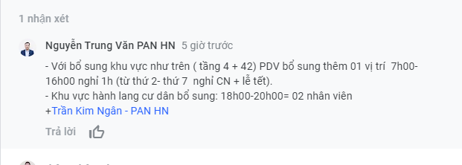
 | Bổ sung nhân sự: - Bổ sung thêm 01 vị trí 7h00- 16h00 nghỉ 1h (từ thứ 2- thứ 7 nghỉ CN + lễ tết). - Khu vực hành lang cư dân bổ sung: 18h00-20h00= 02 nhân viên

A | PHƯƠNG ÁN KHU CƯ DÂN |  |  |  |  |  | B | PHƯƠNG ÁN KHU TTTM
STT | VỊ TRÍ | THỨ HAI - CHỦ NHẬT, LỄ TẾT |  |  |  |  |  | STT | VỊ TRÍ |  | THỨ HAI - CHỦ NHẬT, LỄ TẾT
 |  | 6H00-14H00 | 14H00-22H00 | 7H00-18H00 nghỉ 1h | 18H00 - 20H00 | 7H00-16H00 nghỉ 1h |  |  |  |  | 6h00-14h00 | 14h00-22h00
1 | Vị trí 1: Hầm B1; B2, B3, B4 | 2 | 1 |  |  |  |  | 1 | Sảnh TTTM + Thang cuốn T1 |  | 1 | 1
2 | Vị tri 2: Hành lang T5 - T41 |  |  | 4 | 2 |  |  | 2 | Hành lang + Toilet T2 + 3 |  | 1 | 1
3 | VỊ trí 3: Sảnh cư dân + thang máy + Ngoại cảnh | 2 | 1 |  |  |  |  |  | TỔNG vị trí(04) |  | 2 | 2
4 | Vị trí 4: Tầng 4 và tầng 42 + phát sinh |  |  |  |  | 1
 | TỔNG vị trí (11) | 4 | 2 | 4 | 2 | 1
 | Giám sát | (06h00-16h00) nghỉ 1h: 01

1 | Máy chà sàn LH điện
1 | Máy đánh sàn một mâm
1 | Máy hút khô ướt
A | Vị trí 1: Hầm B1; B2, B3, B4 |  |  |  |  |  |  | B | Sảnh TTTM + Thang cuốn T1
 | Múi giờ | Số giờ | Số vị trí | Giờ công |  |  |  |  | Múi giờ | Số giờ | Số vị trí | Giờ công
1 | Thứ Hai - thứ sáu |  |  |  |  |  |  | 1 | Thứ Hai - thứ sáu
 | 6H00-14H00 | 8 | 2 | 16.00 |  |  |  |  | 6H00-14H00 | 8 | 1 | 8.00
 | 14H00-22H00 | 8 | 1 | 8.00 |  |  |  |  | 14H00-22H00 | 8 | 1 | 8.00
 | 7H00-18H00 nghỉ 1h | 10 |  | 0.00
 | 18H00 - 20H00 | 2 |  | 0.00
 | 7H00-16H00 nghỉ 1h | 8 |  | 0.00
 | Giờ công 1 ngày |  |  | 24.00 |  |  |  |  | Giờ công 1 ngày |  |  | 16.00

1 | Thứ Bảy |  |  |  |  |  |  | 1 | Thứ Bảy
 | 6H00-14H00 | 8 | 2 | 16.00 |  |  |  |  | 6H00-14H00 | 8 | 1 | 8.00
 | 14H00-22H00 | 8 | 1 | 8.00 |  |  |  |  | 14H00-22H00 | 8 | 1 | 8.00
 | 7H00-18H00 nghỉ 1h | 10 |  | 0.00
 | 18H00 - 20H00 | 2 |  | 0.00
 | 7H00-16H00 nghỉ 1h | 8 |  | 0.00
 | Giờ công 1 ngày |  |  | 24.00 |  |  |  |  | Giờ công 1 ngày |  |  | 16.00
2 | chủ nhật |  |  |  |  |  |  | 2 | chủ nhật
 | 6H00-14H00 | 8 | 2 | 16.00 |  |  |  |  | 6H00-14H00 | 8 | 1 | 8.00
 | 14H00-22H00 | 8 | 1 | 8.00 |  |  |  |  | 14H00-22H00 | 8 | 1 | 8.00
 | 7H00-18H00 nghỉ 1h | 10 |  | 0.00 |  |  |  |  |  |  |  | 0.00
 | 18H00 - 20H00 | 2 |  | 0.00
 | 7H00-16H00 nghỉ 1h | 8 |  | 0.00
 | Giờ công 1 ngày |  |  | 24.00 |  |  |  |  | Giờ công 1 ngày |  |  | 16.00
4 | Lễ Tết |  |  |  |  |  |  | 4 | Lễ Tết
 | 6H00-14H00 | 8 | 2 | 16.00 |  |  |  |  | 6H00-14H00 | 8 | 1 | 8.00
 | 14H00-22H00 | 8 | 1 | 8.00 |  |  |  |  | 14H00-22H00 | 8 | 1 | 8.00
 | 7H00-18H00 nghỉ 1h | 10 |  | 0.00 |  |  |  |  |  |  |  | 0.00
 | 18H00 - 20H00 | 2 |  | 0.00
 | 7H00-16H00 nghỉ 1h | 8 |  | 0.00
 | Giờ công 1 ngày |  |  | 24.00 |  |  |  |  | Giờ công 1 ngày |  |  | 16.00
6 | Tổng |  |  |  |  |  |  | 6 | Tổng
 | Tổng nhân công 1 năm cho: | 251 | ngày T2-T6 | 753.00 | 8h / nhân công, hệ số 1 |  |  |  | Tổng nhân công 1 năm cho: | 251 | ngày T2-T6 | 502.00 | 8h / nhân công, hệ số 1
 | Tổng nhân công 1 năm cho: | 52 | ngày T7 | 156.00 | 8h / nhân công, hệ số 1 |  |  |  | Tổng nhân công 1 năm cho: | 52 | ngày T7 | 104.00 | 8h / nhân công, hệ số 1
 | Tổng nhân công 1 năm cho: | 52 | ngày CN | 156.00 | 8h / nhân công, hệ số 1 |  |  |  | Tổng nhân công 1 năm cho: | 52 | ngày CN | 104.00 | 8h / nhân công, hệ số 1
 | Tổng nhân công 1 năm cho: | 10 | ngày lễ | 120.00 | 8h / nhân công, hệ số 4 |  |  |  | Tổng nhân công 1 năm cho: | 10 | ngày lễ | 80.00 | 8h / nhân công, hệ số 4
 | Nhân công giả định hàng ngày | 365 | ngày | 3.80 |  |  |  |  | Nhân công giả định hàng ngày | 365 | ngày | 2.61

A | Vị tri 2: Hành lang T5 - T41 |  |  |  |  |  |  | B | Hành lang + Toilet T2 + 3
 | Múi giờ | Số giờ | Số vị trí | Giờ công |  |  |  |  | Múi giờ | Số giờ | Số vị trí | Giờ công
1 | Thứ Hai - thứ sáu |  |  |  |  |  |  | 1 | Thứ Hai - thứ sáu
 | 6H00-14H00 | 8 |  | 0.00 |  |  |  |  | 6H00-14H00 | 8 | 1 | 8.00
 | 14H00-22H00 | 8 |  | 0.00 |  |  |  |  | 14H00-22H00 | 8 | 1 | 8.00
 | 7H00-18H00 nghỉ 1h | 10 | 4 | 40.00
 | 18H00 - 20H00 | 2 | 2 | 4.00
 | 7H00-16H00 nghỉ 1h | 8 |  | 0.00
 | Giờ công 1 ngày |  |  | 44.00 |  |  |  |  | Giờ công 1 ngày |  |  | 16.00

1 | Thứ Bảy |  |  |  |  |  |  | 1 | Thứ Bảy
 | 6H00-14H00 | 8 |  | 0.00 |  |  |  |  | 6H00-14H00 | 8 | 1 | 8.00
 | 14H00-22H00 | 8 |  | 0.00 |  |  |  |  | 14H00-22H00 | 8 | 1 | 8.00
 | 7H00-18H00 nghỉ 1h | 10 | 4 | 40.00 |  |  |  |  |  |  | 8h / nhân công, hệ số 1
 | 18H00 - 20H00 | 2 | 2 | 4.00
 | 7H00-16H00 nghỉ 1h | 8 |  | 0.00
 | Giờ công 1 ngày |  |  | 44.00 |  |  |  |  | Giờ công 1 ngày |  |  | 16.00
2 | chủ nhật |  |  |  |  |  |  | 2 | chủ nhật
 | 6H00-14H00 | 8 |  | 0.00 |  |  |  |  | 6H00-14H00 | 8 | 1 | 8.00
 | 14H00-22H00 | 8 |  | 0.00 |  |  |  |  | 14H00-22H00 | 8 | 1 | 8.00
 | 7H00-18H00 nghỉ 1h | 10 | 4 | 40.00 |  |  |  |  |  |  | 8h / nhân công, hệ số 1
 | 18H00 - 20H00 | 2 | 2 | 4.00
 | 7H00-16H00 nghỉ 1h | 8 |  | 0.00
 | Giờ công 1 ngày |  |  | 44.00 |  |  |  |  | Giờ công 1 ngày |  |  | 16.00
4 | Lễ Tết |  |  |  |  |  |  | 4 | Lễ Tết
 | 6H00-14H00 | 8 |  | 0.00 |  |  |  |  | 6H00-14H00 | 8 | 1 | 8.00
 | 14H00-22H00 | 8 |  | 0.00 |  |  |  |  | 14H00-22H00 | 8 | 1 | 8.00
 | 7H00-18H00 nghỉ 1h | 10 | 4 | 40.00 |  |  |  |  |  |  | 8h / nhân công, hệ số 1
 | 18H00 - 20H00 | 2 | 2 | 4.00
 | 7H00-16H00 nghỉ 1h | 8 |  | 0.00
 | Giờ công 1 ngày |  |  | 44.00 |  |  |  |  | Giờ công 1 ngày |  |  | 16.00
6 | Tổng |  |  |  |  |  |  | 6 | Tổng
 | Tổng nhân công 1 năm cho: | 251 | ngày T2-T6 | 1,380.50 | 8h / nhân công, hệ số 1 |  |  |  | Tổng nhân công 1 năm cho: | 251 | ngày T2-T6 | 502.00 | 8h / nhân công, hệ số 1
 | Tổng nhân công 1 năm cho: | 52 | ngày T7 | 286.00 | 8h / nhân công, hệ số 1 |  |  |  | Tổng nhân công 1 năm cho: | 52 | ngày T7 | 104.00 | 8h / nhân công, hệ số 1
 | Tổng nhân công 1 năm cho: | 52 | ngày CN | 286.00 | 8h / nhân công, hệ số 1 |  |  |  | Tổng nhân công 1 năm cho: | 52 | ngày CN | 104.00 | 8h / nhân công, hệ số 1
 | Tổng nhân công 1 năm cho: | 10 | ngày lễ | 220.00 | 8h / nhân công, hệ số 4 |  |  |  | Tổng nhân công 1 năm cho: | 10 | ngày lễ | 80.00 | 8h / nhân công, hệ số 4
 | Nhân công giả định hàng ngày | 365 | ngày | 6.96 |  |  |  |  | Nhân công giả định hàng ngày | 365 | ngày | 2.61

A | VỊ trí 3: Sảnh cư dân + thang máy + Ngoại cảnh
 | Múi giờ | Số giờ | Số vị trí | Giờ công
1 | Thứ Hai - thứ sáu
 | 6H00-14H00 | 8 | 2 | 16.00
 | 14H00-22H00 | 8 | 1 | 8.00
 | 7H00-18H00 nghỉ 1h | 10 |  | 0.00
 | 18H00 - 20H00 | 2 |  | 0.00
 | 7H00-16H00 nghỉ 1h | 8 |  | 0.00
 | Giờ công 1 ngày |  |  | 24.00

1 | Thứ Bảy
 | 6H00-14H00 | 8 | 2 | 16.00
 | 14H00-22H00 | 8 | 1 | 8.00
 | 7H00-18H00 nghỉ 1h | 10 |  | 0.00
 | 18H00 - 20H00 | 2 |  | 0.00
 | 7H00-16H00 nghỉ 1h | 8 |  | 0.00
 | Giờ công 1 ngày |  |  | 24.00
2 | chủ nhật
 | 6H00-14H00 | 8 | 2 | 16.00
 | 14H00-22H00 | 8 | 1 | 8.00
 | 7H00-18H00 nghỉ 1h | 10 |  | 0.00
 | 18H00 - 20H00 | 2 |  | 0.00
 | 7H00-16H00 nghỉ 1h | 8 |  | 0.00
 | Giờ công 1 ngày |  |  | 24.00
4 | Lễ Tết
 | 6H00-14H00 | 8 | 2 | 16.00
 | 14H00-22H00 | 8 | 1 | 8.00
 | 7H00-18H00 nghỉ 1h | 10 |  | 0.00
 | 18H00 - 20H00 | 2 |  | 0.00
 | 7H00-16H00 nghỉ 1h | 8 |  | 0.00
 | Giờ công 1 ngày |  |  | 24.00
6 | Tổng
 | Tổng nhân công 1 năm cho: | 251 | ngày T2-T6 | 753.00 | 8h / nhân công, hệ số 1
 | Tổng nhân công 1 năm cho: | 52 | ngày T7 | 156.00 | 8h / nhân công, hệ số 1
 | Tổng nhân công 1 năm cho: | 52 | ngày CN | 156.00 | 8h / nhân công, hệ số 1
 | Tổng nhân công 1 năm cho: | 10 | ngày lễ | 120.00 | 8h / nhân công, hệ số 4
 | Nhân công giả định hàng ngày | 365 | ngày | 3.80

A | Vị trí 4: Tầng 4 và tầng 42 + phát sinh
 | Múi giờ | Số giờ | Số vị trí | Giờ công
1 | Thứ Hai - thứ sáu
 | 6H00-14H00 | 8 |  | 0.00
 | 14H00-22H00 | 8 |  | 0.00
 | 7H00-18H00 nghỉ 1h | 10 |  | 0.00
 | 18H00 - 20H00 | 2 |  | 0.00
 | 7H00-16H00 nghỉ 1h | 8 | 1 | 8.00
 | Giờ công 1 ngày |  |  | 8.00

1 | Thứ Bảy
 | 6H00-14H00 | 8 |  | 0.00
 | 14H00-22H00 | 8 |  | 0.00
 | 7H00-18H00 nghỉ 1h | 10 |  | 0.00
 | 18H00 - 20H00 | 2 |  | 0.00
 | 7H00-16H00 nghỉ 1h | 8 | 1 | 8.00
 | Giờ công 1 ngày |  |  | 8.00
2 | chủ nhật
 | 6H00-14H00 | 8 |  | 0.00
 | 14H00-22H00 | 8 |  | 0.00
 | 7H00-18H00 nghỉ 1h | 10 |  | 0.00
 | 18H00 - 20H00 | 2 |  | 0.00
 | 7H00-16H00 nghỉ 1h | 8 | 1 | 8.00
 | Giờ công 1 ngày |  |  | 8.00
4 | Lễ Tết
 | 6H00-14H00 | 8 |  | 0.00
 | 14H00-22H00 | 8 |  | 0.00
 | 7H00-18H00 nghỉ 1h | 10 |  | 0.00
 | 18H00 - 20H00 | 2 |  | 0.00
 | 7H00-16H00 nghỉ 1h | 8 | 1 | 8.00
 | Giờ công 1 ngày |  |  | 8.00
6 | Tổng
 | Tổng nhân công 1 năm cho: | 251 | ngày T2-T6 | 251.00 | 8h / nhân công, hệ số 1
 | Tổng nhân công 1 năm cho: | 52 | ngày T7 | 52.00 | 8h / nhân công, hệ số 1
 | Tổng nhân công 1 năm cho: | 52 | ngày CN | 52.00 | 8h / nhân công, hệ số 1
 | Tổng nhân công 1 năm cho: | 10 | ngày lễ | 40.00 | 8h / nhân công, hệ số 4
 | Nhân công giả định hàng ngày | 365 | ngày | 1.27
B | Phương án giám sát
 | Múi giờ | Số giờ | Số vị trí | Giờ công | Ghi chú | Ghi chú
1 | Thứ Hai - thứ bảy
 | 6h-16h00 | 9 | 1 | 9
 | Giờ công 1 ngày |  |  | 9
2 | Thứ bảy
 | 6h-16h00 | 9 | 1 | 9
 | Giờ công 1 ngày |  |  | 9
3 | chủ nhật
 | 6h-16h00 | 9 | 1 | 9
 | Giờ công 1 ngày |  |  | 9
4 | 10 Ngày lễ
 | 6h-16h00 | 9 | 1 | 9
 | Giờ công 1 ngày |  |  | 9
5 | Tổng
 | Tổng nhân công 1 năm cho: | 251 | ngày T2-T6 | 282.38 | 8h / nhân công, hệ số 1
 | Tổng nhân công 1 năm cho: | 52 | Ngày T7 | 58.50 | 8h / nhân công, hệ số 1
 | Tổng nhân công 1 năm cho: | 52 | ngày CN | 58.50 | 8h / nhân công, hệ số 1
 | Tổng nhân công 1 năm cho: | 10 | ngày lễ | 45.00 | 8h / nhân công, hệ số 4
 | Nhân công giả định hàng ngày | 365 |  | 1.42 | 26 công / người / 12 tháng

VSTX-1
 | MẪU TÍNH GIÁ BÁN DV VỆ SINH THƯỜNG XUYÊN
 | ÁP DỤNG TỪ THÁNG 7/2014
 | Theo nguyên tắc " Hợp đồng 01 năm, báo giá theo tháng"
 | Khảo sát Nguyễn Trung Văn 18.6.2020
 | - Tòa nhà gồm 2 tháp A+ B thông nhau có tổng diện tích 7700m2 trong đó diện tích xây dựng = 4600m2, gồm 04 tầng hầm ( sàn Epoxy) + 42 tầng nổi= 891 căn . - Sảnh cư dân A+B đối xứng. - Tầng 1- 4 là trung tâm thương mại + dịch vụ , tầng 4 là khu vực bể bơi = 1,097m2. - Tầng 5-41 là căn hộ, 26 căn/ tầng, 14 thang máy khách+02 thang PCCC, mỗi tầng 02 nhà rác, 04 thang bộ. - Tầng 40+ 41 căn hộ penhouse ( 16 căn / tầng ). - Tầng 42: Tầng kỹ thuật + vườn treo. * PHƯƠNG ÁN. Từ thứ 2- CN bao gồm cả lễ tết - Sảnh A+ B + Thang máy+ Ngoại cảnh= 02 sáng + 01 chiều - Hầm B1B2B3= 02 sáng + 01 chiều - Hành lang T5-41= 04 ( 7h00-18h00 nghỉ 1h) * KHỐI ĐẾ. - Bể bơi T5= 01 sáng + 01 chiều - Sảnh TTTM + thang cuốn tầng 1= 01 sáng + 01 chiều - Hành lang + toilet T2+3: 01 sáng+ 01 chiều - Giám sát: 01 ( 6h00-16h00 nghỉ 1h) - MMTB : 01 máy liêp hợp điện, 01 máy hút khô ướt, 01 máy chà sàn đơn. |  |  | 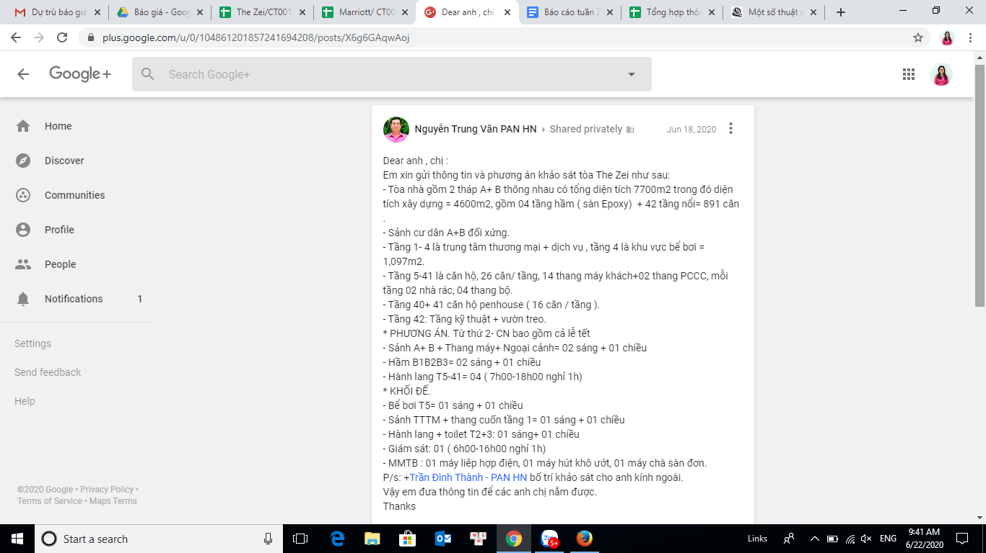

 | PHƯƠNG ÁN KHU CƯ DÂN
STT | VỊ TRÍ |  | THỨ HAI - CHỦ NHẬT, LỄ TẾT
 |  |  | 6H00-14H00 | 14H00-22H00 | 7h00-18h00 nghỉ 1h |  | PHƯƠNG ÁN KHU TTTM
1 | Hầm B1; B2, B3 |  | 2 | 1 |  | STT | VỊ TRÍ |  | THỨ HAI - CHỦ NHẬT, LỄ TẾT
2 | Hành lang T5-T41 |  |  |  | 4 |  |  |  | 6H00-14H00 | 14H00-22H00 | 7h00-18h00 nghỉ 1h
3 | Sảnh cư dân + thang máy |  | 2 | 1 |  | 1 | Bể bơi tầng 5 |  | 1 | 1
 | TỔNG nhân viên (10) |  | 4 | 2 | 4 | 2 | Sảnh TTTM+Thang cuốn T1 |  | 1 | 1
B | Giám sát (06h00-16h00) nghỉ 1h: 01 |  |  |  |  | 3 | Hành lang+Toilet T2+3 |  | 1 | 1
 |  |  |  |  |  |  | TỔNG nhân viên (6) |  | 3 | 3
1 | Máy chà sàn LH điện |  |  |  |  | B | Giám sát (06h00-16h00) nghỉ 1h: 01
1 | Máy đánh sàn một mâm
1 | Máy hút khô ướt
B | TÍNH GÍA TỔNG THỂ KHU CƯ DÂN
 | Múi giờ | Số giờ | Số vị trí | Giờ công
1 | Thứ Hai - thứ sáu |  |  |  |  | B | TÍNH GÍA TỔNG THỂ KHU CƯ DÂN
 | 6H00-14H00 | 8 | 4 | 32.00 |  |  | Múi giờ | Số giờ | Số vị trí | Giờ công
 | 14H00-22H00 | 8 | 2 | 16.00 |  | 1 | Thứ Hai - thứ sáu
 | 7h00-18h00 nghỉ 1h | 10 | 4 | 40.00 |  |  | 6H00-14H00 | 8 | 3 | 24.00
 |  |  |  |  |  |  | 14H00-22H00 | 8 | 3 | 24.00
 | Giờ công 1 ngày |  |  | 88.00 |  |  | 7h00-18h00 nghỉ 1h | 10 |  | 0.00

1 | Thứ Bảy |  |  |  |  |  | Giờ công 1 ngày |  |  | 48.00
 | 6H00-14H00 | 8 | 4 | 32.00
 | 14H00-22H00 | 8 | 2 | 16.00 |  | 1 | Thứ Bảy
 | 7h00-18h00 nghỉ 1h | 10 | 4 | 40.00 |  |  | 6H00-14H00 | 8 | 3 | 24.00
 | Giờ công 1 ngày |  |  | 88.00 |  |  | 14H00-22H00 | 8 | 3 | 24.00
2 | chủ nhật |  |  |  |  |  | 7h00-18h00 nghỉ 1h | 10 |  | 0.00
 | 6H00-14H00 | 8 | 4 | 32.00 |  |  | Giờ công 1 ngày |  |  | 48.00
 | 14H00-22H00 | 8 | 2 | 16.00 |  | 2 | chủ nhật
 | 7h00-18h00 nghỉ 1h | 10 | 4 | 40.00 |  |  | 6H00-14H00 | 8 | 3 | 24.00
 | Giờ công 1 ngày |  |  | 88.00 |  |  | 14H00-22H00 | 8 | 3 | 24.00
 |  |  |  |  |  |  | 7h00-18h00 nghỉ 1h | 10 |  | 0.00
4 | 10 ngày lễ |  |  |  |  |  | Giờ công 1 ngày |  |  | 48.00
 | 6H00-14H00 | 8 | 4 | 32.00
 | 14H00-22H00 | 8 | 2 | 16.00 |  | 4 | 10 ngày lễ
 | 7h00-18h00 nghỉ 1h | 10 | 4 | 40.00 |  |  | 6H00-14H00 | 8 | 3 | 24.00
 |  |  |  | 88.00 |  |  | 14H00-22H00 | 8 | 3 | 24.00
6 | Tổng |  |  |  |  |  | 7h00-18h00 nghỉ 1h | 10 |  | 0.00
 | Tổng nhân công 1 năm cho: | 251 | ngày T2-T6 | 2,761.00 |  |  |  |  |  | 48.00
 | Tổng nhân công 1 năm cho: | 52 | ngày T7 | 572.00 |  | 6 | Tổng
 | Tổng nhân công 1 năm cho: | 52 | ngày CN | 572.00 |  |  | Tổng nhân công 1 năm cho: | 251 | ngày T2-T6 | 1,506.00
 | Tổng nhân công 1 năm cho: | 10 | ngày lễ | 440.00 |  |  | Tổng nhân công 1 năm cho: | 52 | ngày T7 | 312.00
 | Nhân công giả định hàng ngày | 365 | ngày | 13.93 |  |  | Tổng nhân công 1 năm cho: | 52 | ngày CN | 312.00
7 | Giám sát |  |  |  |  |  | Tổng nhân công 1 năm cho: | 10 | ngày lễ | 240.00
 | Từ thứ 2 đến CN |  |  |  |  |  | Nhân công giả định hàng ngày | 365 | ngày | 7.60
 | 6h - 16h
 | Tổng nhân công 1 năm cho: | 251 | ngày T2-T6 | 282.38
 | Tổng nhân công 1 năm cho: | 52 | ngày T7 | 58.50
 | Tổng nhân công 1 năm cho: | 52 | ngày CN | 58.50
 | Tổng nhân công 1 năm cho: | 10 | ngày lễ | 45.00
 | Nhân công giả định hàng ngày | 365 | ngày | 1.42

Định kỳ
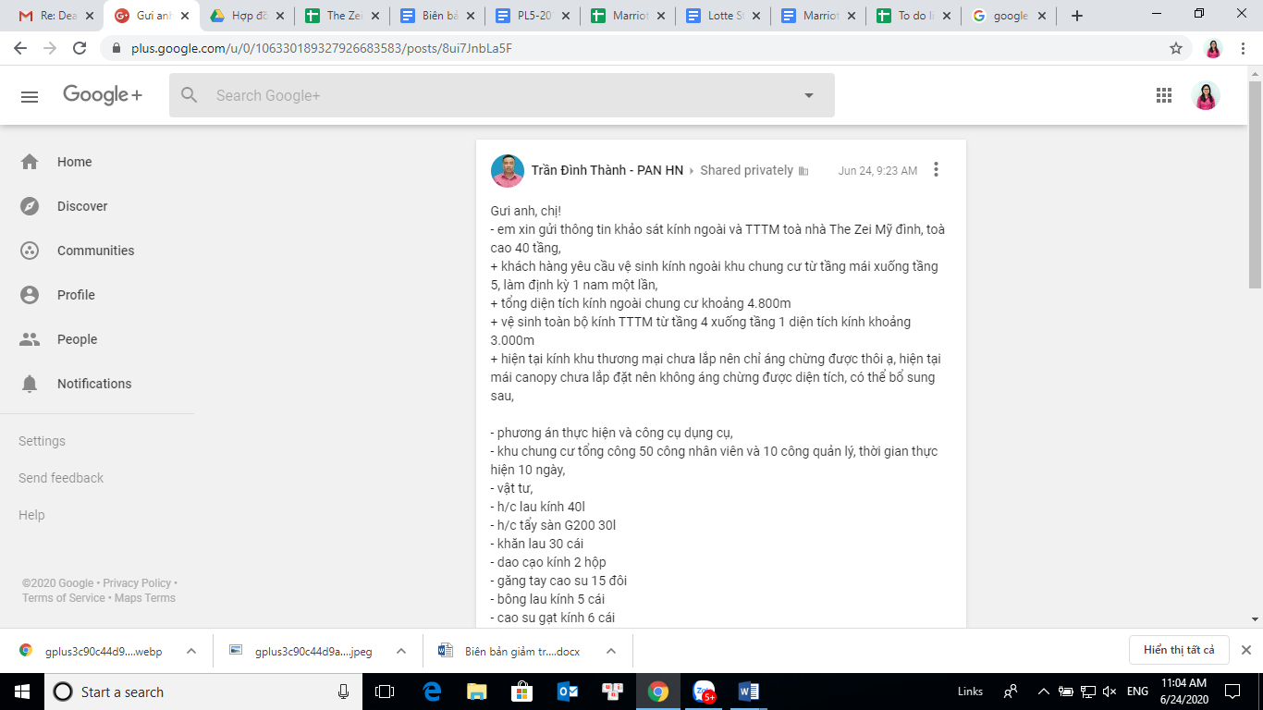
BM.10.00.04 ngày có hiệu lực: 04/3/2015
MẪU TÍNH GIÁ BÁN DỊCH VỤ PHÁT SINH VÀ ĐỊNH KỲ
Khảo sát Trần Đình Thành 24/6/2020 |  | https://currents.google.com/106330189327926683583/posts/8ui7JnbLa5F?fscid=z12dchcj4oufedd1j23ay3djcwmmvne0m.1600330721118809
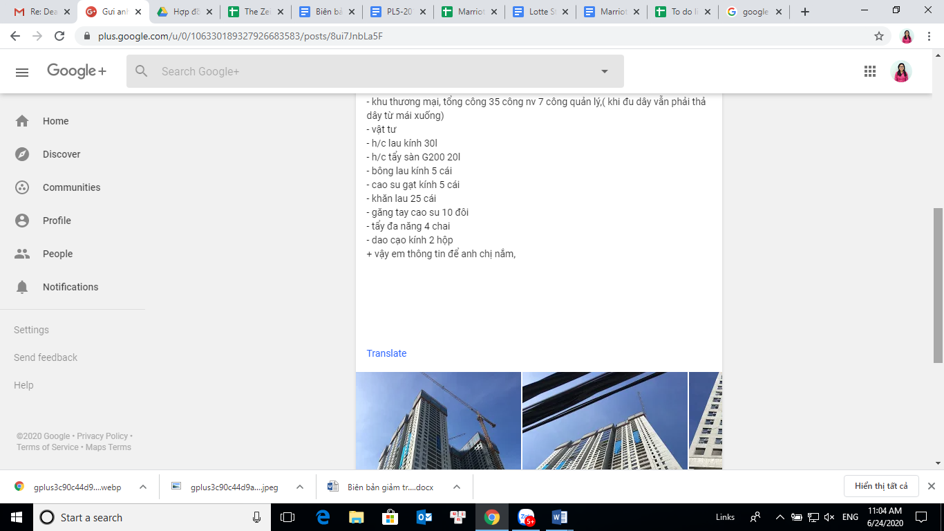
khách hàng yêu cầu vệ sinh kính ngoài khu chung cư từ tầng mái xuống tầng 5, làm định kỳ 1 nam một lần, + tổng diện tích kính ngoài chung cư khoảng 4.800m + vệ sinh toàn bộ kính TTTM từ tầng 4 xuống tầng 1 diện tích kính khoảng 3.000m + hiện tại kính khu thương mại chưa lắp nên chỉ áng chừng được thôi ạ, hiện tại mái canopy chưa lắp đặt nên không áng chừng được diện tích, có thể bổ sung sau, - phương án thực hiện và công cụ dụng cụ, - khu chung cư tổng công 50 công nhân viên và 10 công quản lý, thời gian thực hiện 10 ngày, - vật tư, - h/c lau kính 40l - h/c tẩy sàn G200 30l - khăn lau 30 cái - dao cạo kính 2 hộp - găng tay cao su 15 đôi - bông lau kính 5 cái - cao su gạt kính 6 cái - phất Trần 5 cái - khu thương mại, tổng công 35 công nv 7 công quản lý,( khi đu dây vẫn phải thả dây từ mái xuống) - vật tư - h/c lau kính 30l - h/c tẩy sàn G200 20l - bông lau kính 5 cái - cao su gạt kính 5 cái - khăn lau 25 cái - găng tay cao su 10 đôi - tẩy đa năng 4 chai - dao cạo kính 2 hộp
A | Vệ sinh kính khu thương mại |  | 3,000
 |  |  |  | 21,000,000 | 7000
1 | Nhân công
 | Công nhân | 35 | 500,000 | 17,500,000
 | Gs | 7 | 500,000 | 3,500,000
2 | MMTB

3 | Hóa chất, vật tư
 | Hóa chất lau kính 30l | 30
 | Hóa chất tẩy sàn G200 20l | 20
 | Bông lau kính 5 cái | 5
 | Cao su gạt kính 5 cái | 5
 | Khăn lau 25 cái | 25
 | Găng tay cao su 10 đôi | 10
 | Tẩy đa năng 4 chai | 4
 | Dao cạo kính 2 hộp | 2
B | Vệ sinh kính khu dân cư |  | 4,800
 |  |  |  | 30,000,000 | 6250
1 | Nhân công
 | Công nhân | 50 | 500,000 | 25,000,000
 | Gs | 10 | 500,000 | 5,000,000
2 | MMTB

3 | Hóa chất, vật tư
 | Hóa chất lau kính | 40
 | Hóa chất tẩy sàn G200 20l | 30
 | Bông lau kính 5 cái | 5
 | Cao su gạt kính 5 cái | 6
 | Khăn lau 25 cái | 30
 | Găng tay cao su 10 đôi | 15
 | Tẩy đa năng 4 chai | 4
 | Dao cạo kính 2 hộp | 2

